关系图
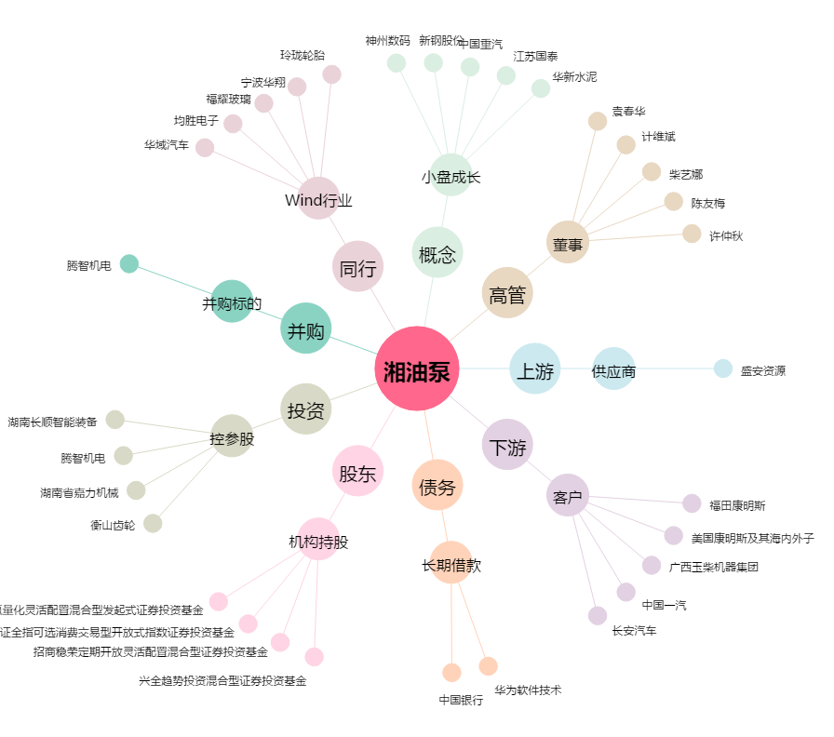
湘油泵[603319.SH] - 关系概览图

